Titel
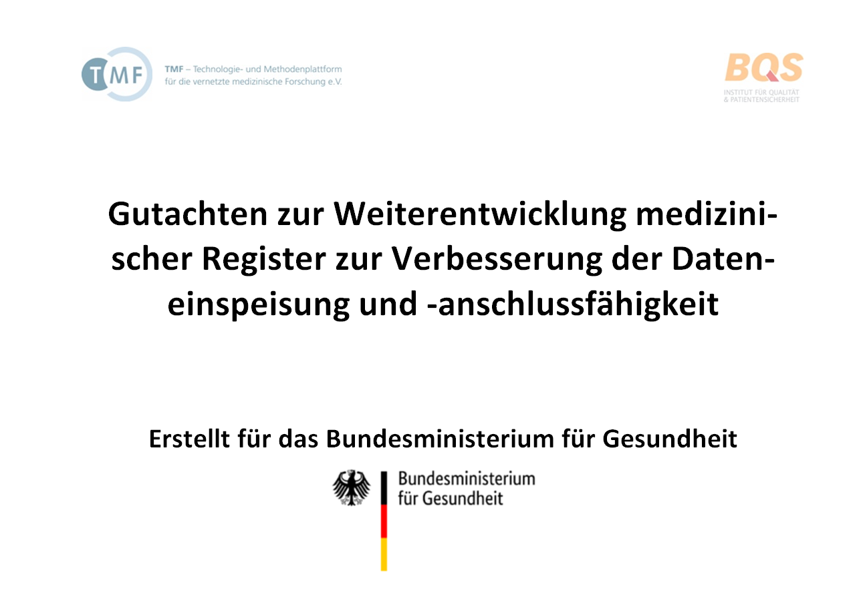

Anhang M
Registerdatenbank
basierend auf den Angaben der Register
29.10.2021

